SISTEMA_PUESTATIERRA
 | REPORTE FOTOGRÁFICO - Sistema de Puesta a Tierra
Nombre de la Estacion: | 20070 ANDRES A CACERES
Nombre de Localidad: | OYON
Fecha: | 02/06/2026 - 02/06/2026
Direccion: | AVENIDA 21 DE SETIEMBRE S/N
ID site: | 361596
CRQ: | CRQ000000000000
Sticker Año mantenimiento |  |  | Letrero de Localidad beneficiaria o GPS
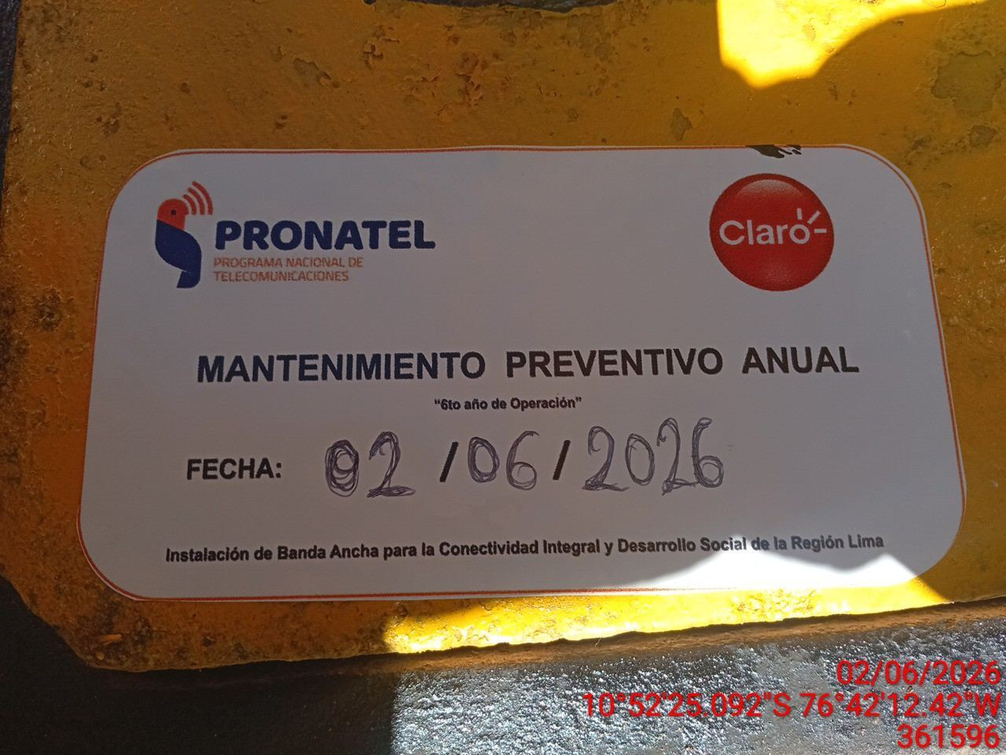 |  |  | 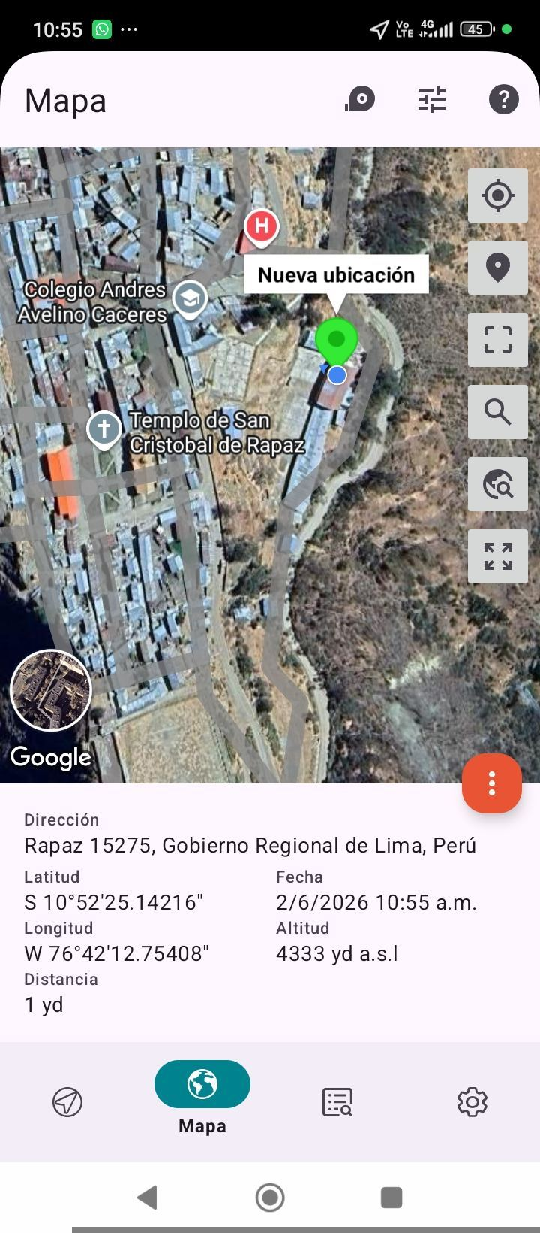

INSPECCIÓN VISUAL
ANTES |  | DURANTE |  | DESPUES
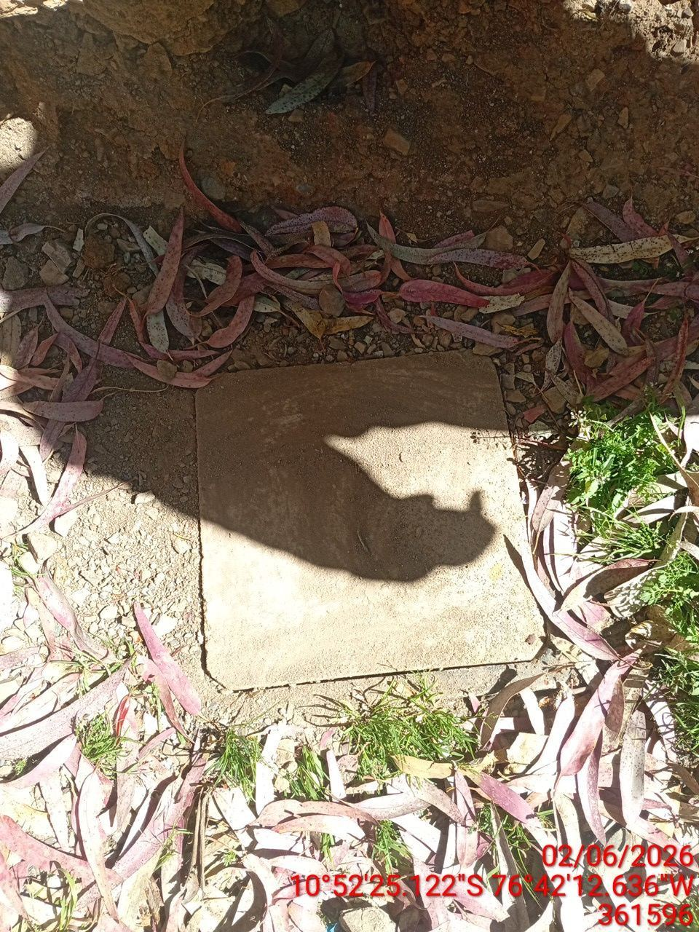 |  | 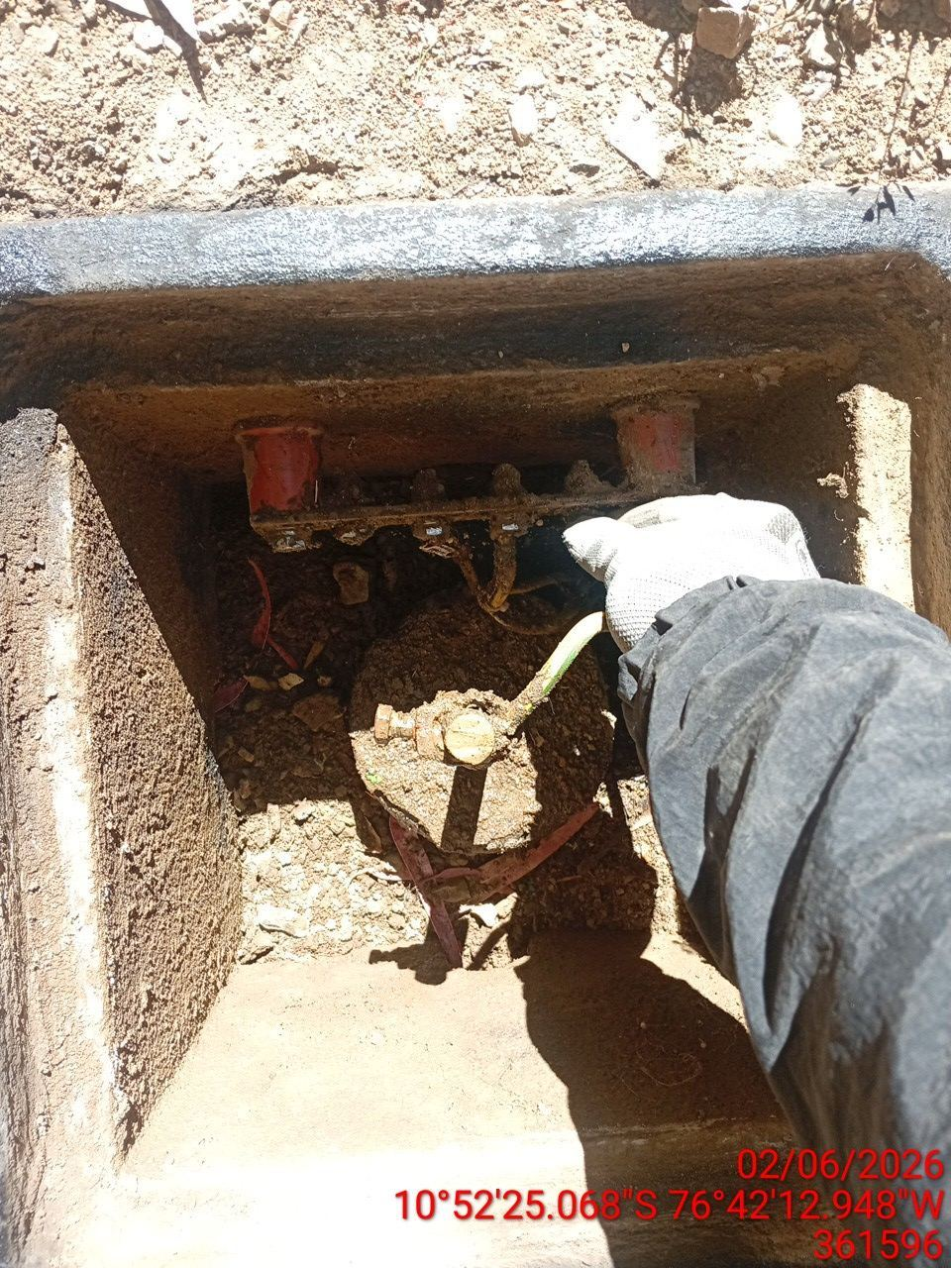 |  | 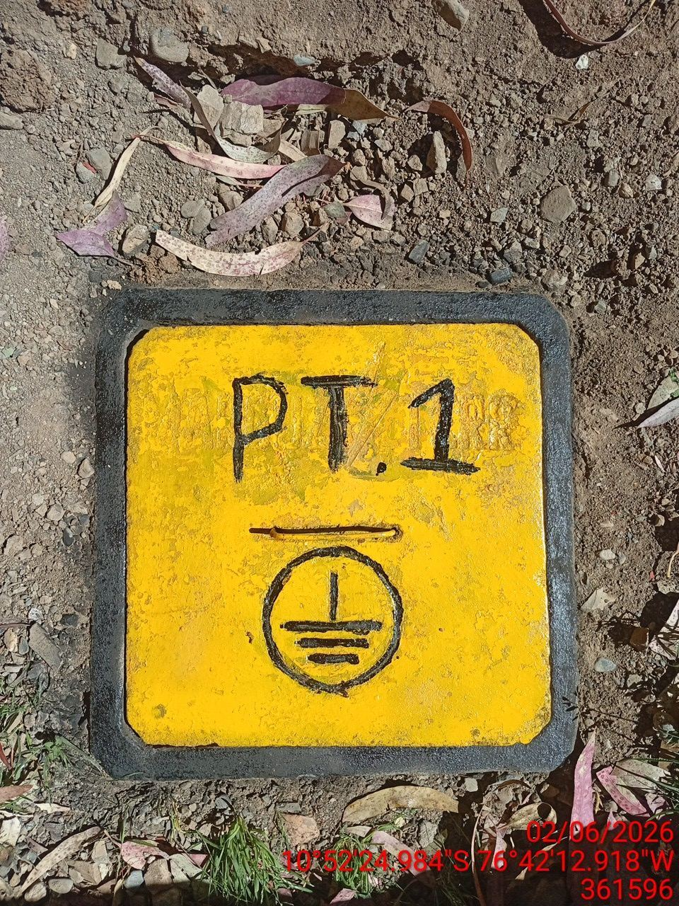

LIMPIEZA TÉCNICA DE COMPONENTES
ANTES |  | DURANTE |  | DESPUES
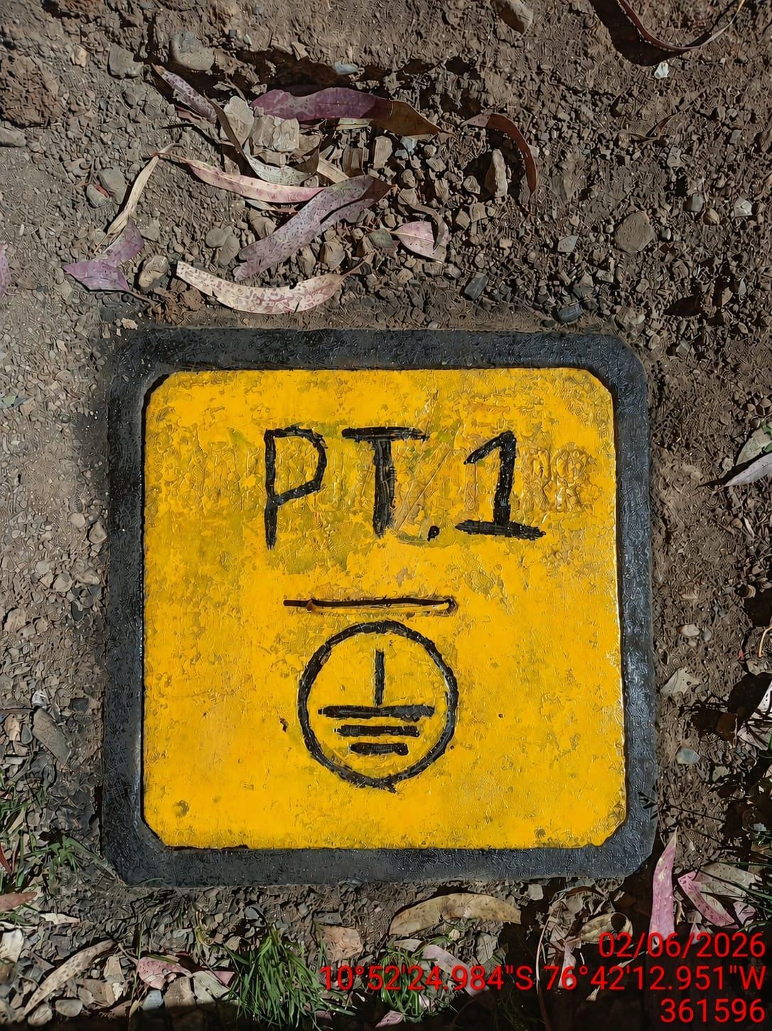 |  | 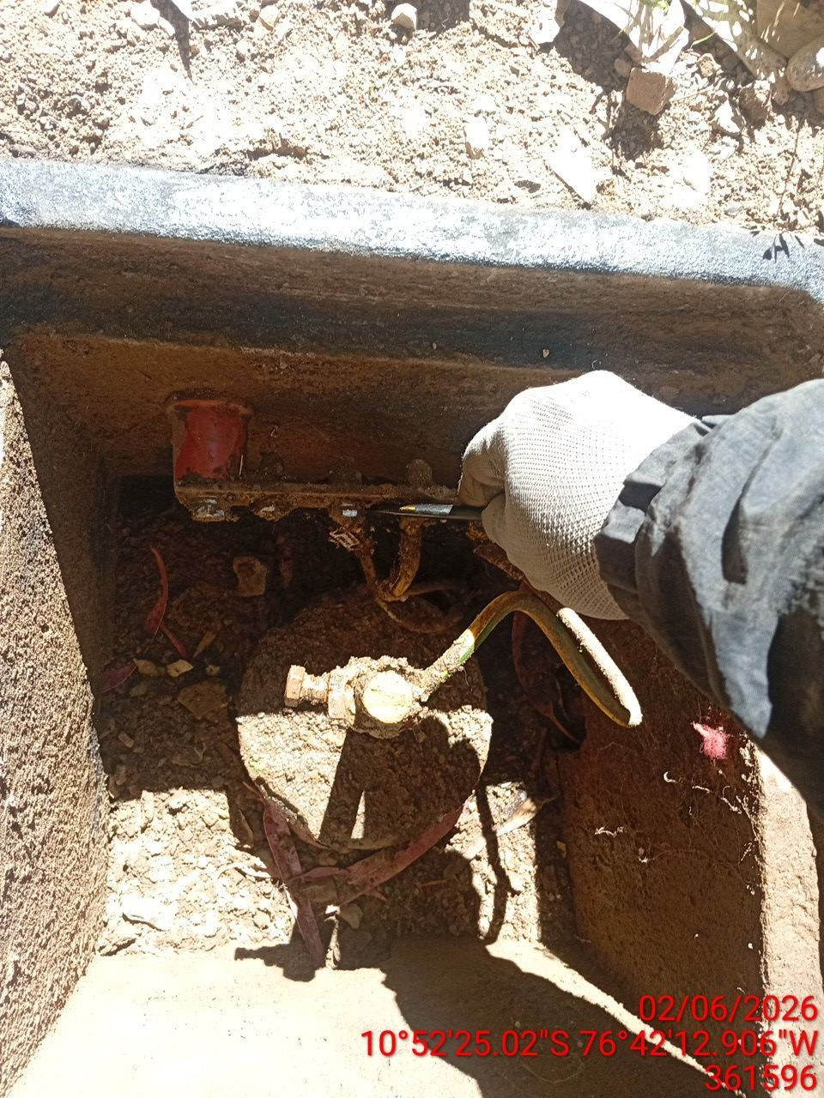 |  | 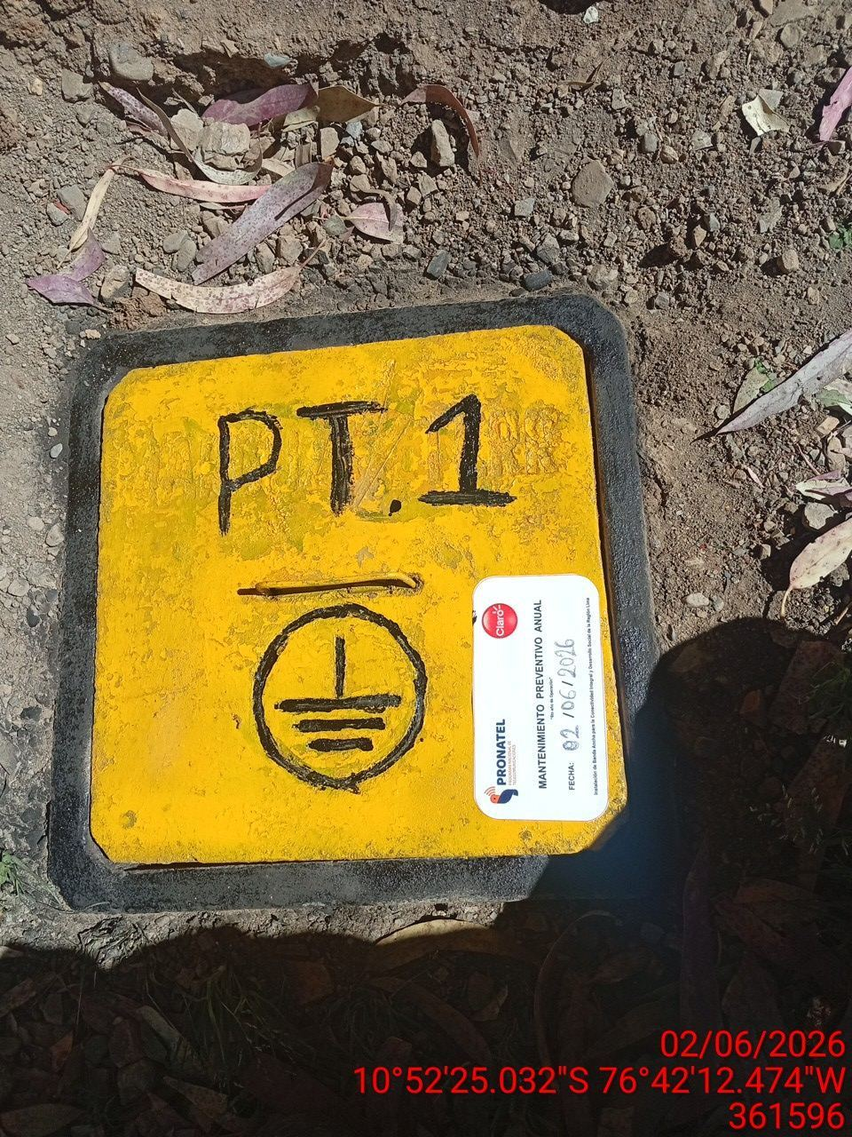

AJUSTE DE CONEXIONADO Y ACTUALIZACION DE SEÑALIZADO
ANTES |  | DURANTE |  | DESPUES
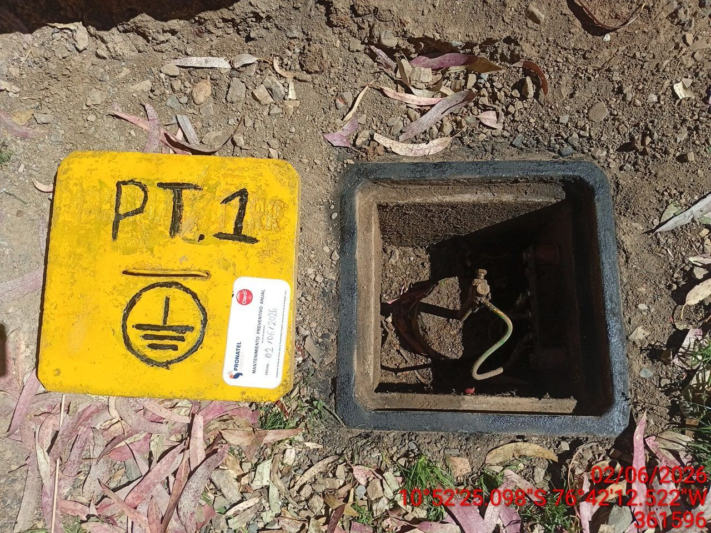 |  | 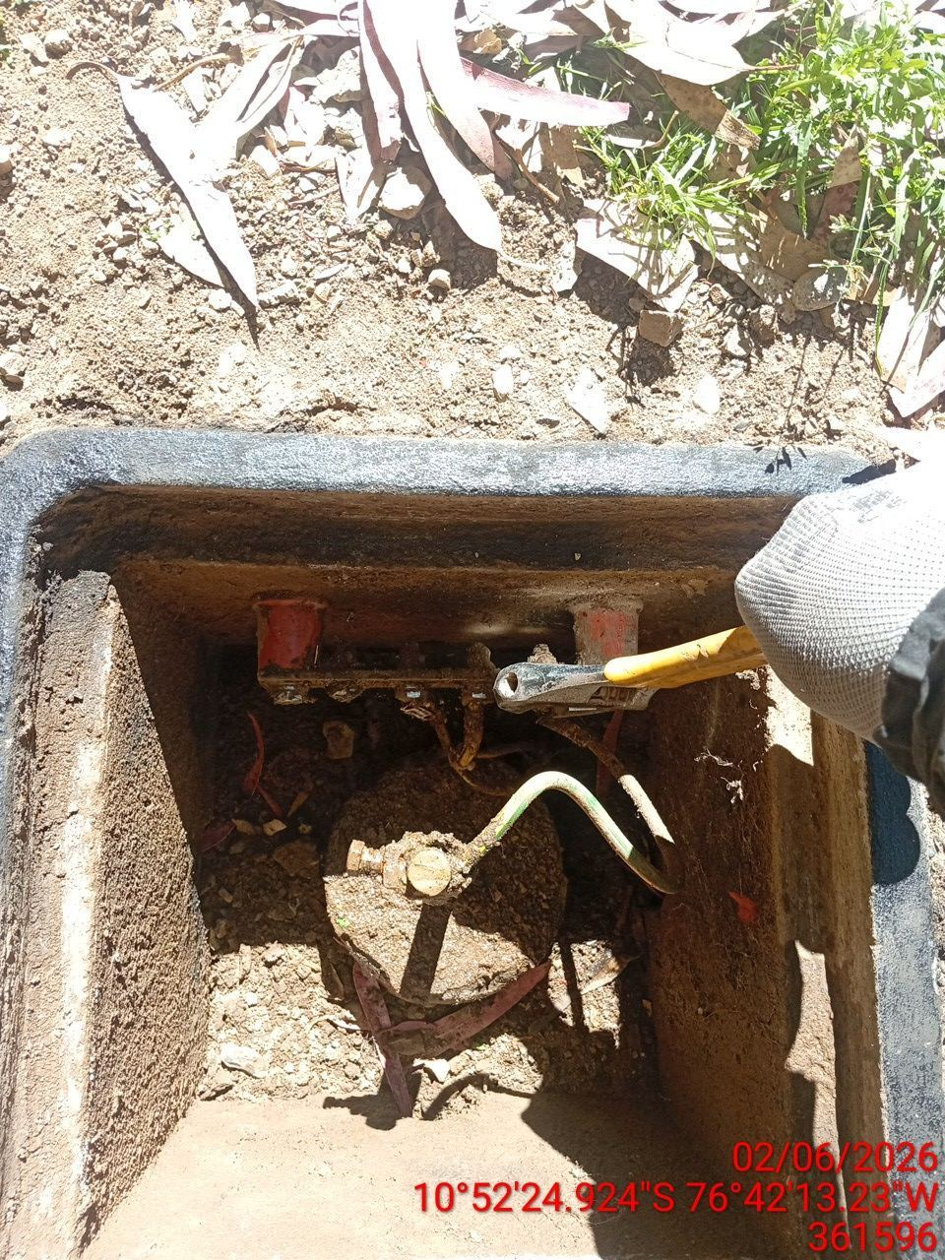 |  | 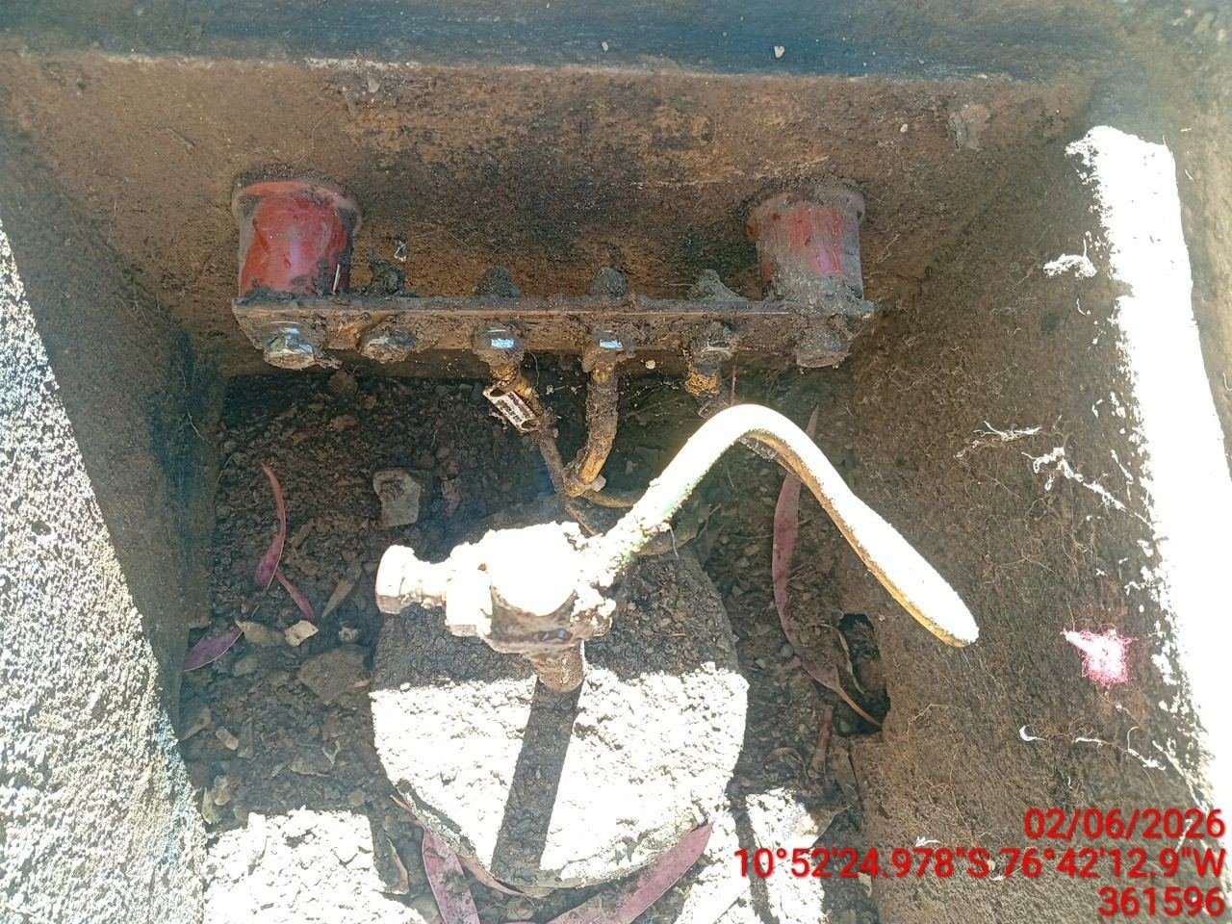

MEDICIÓN Y MEJORAMIENTO DE LA RESISTIVIDAD DEL SPAT
ANTES |  | DURANTE |  | DESPUES
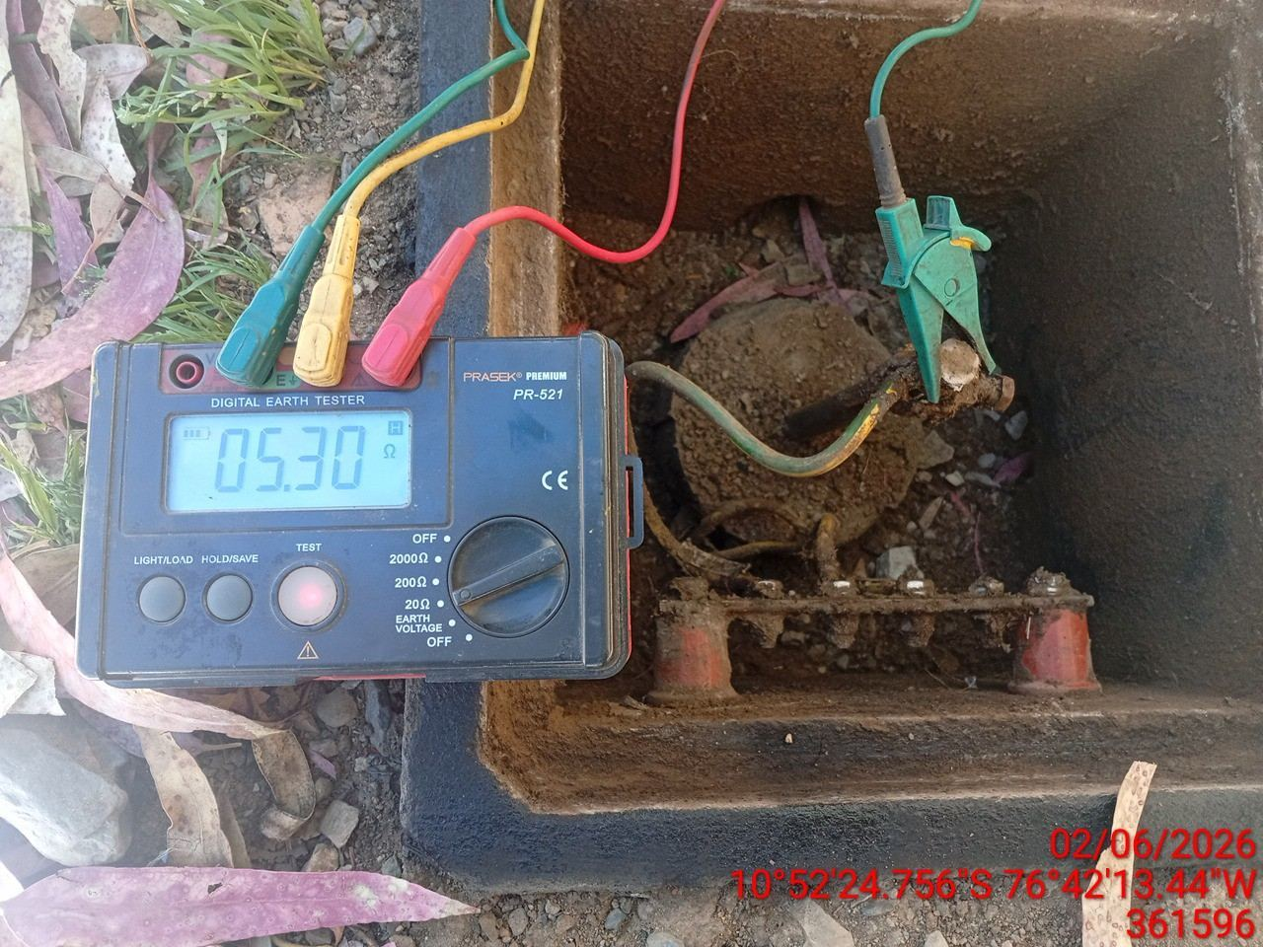 |  | 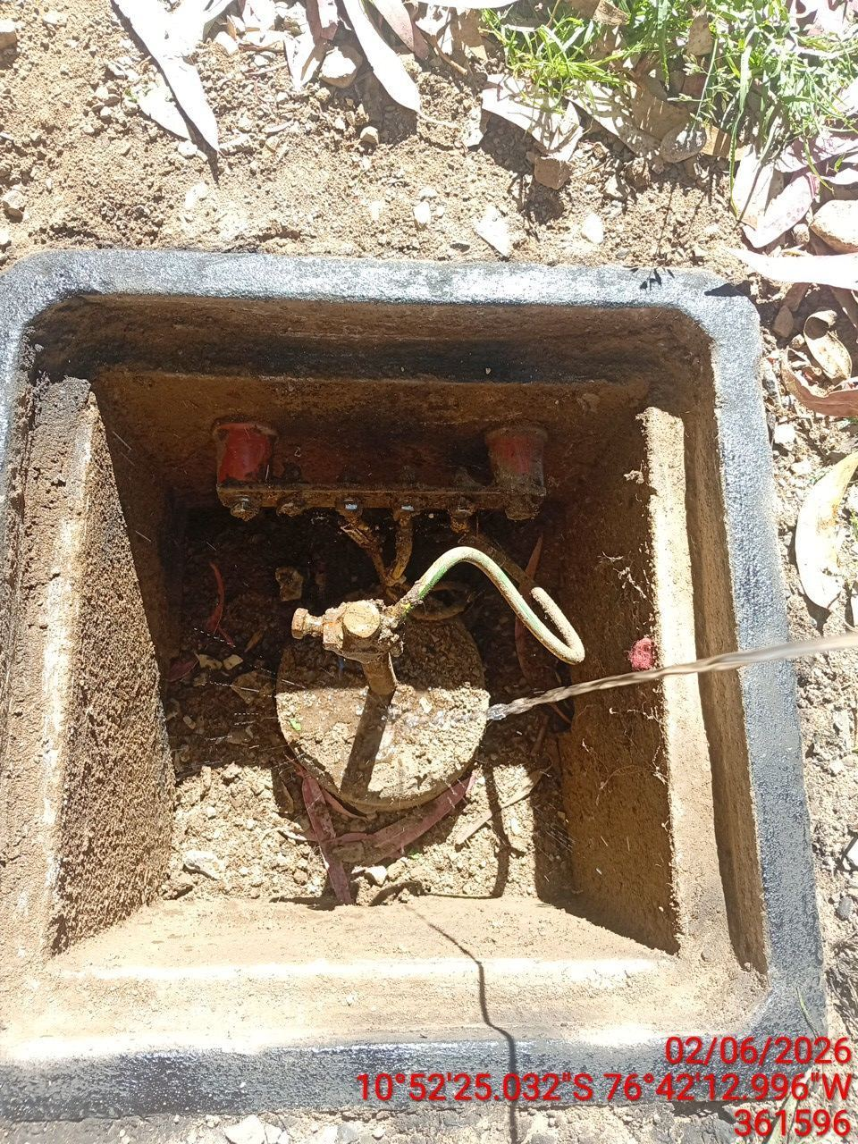 |  | 